Sheet1
1 | 图标显示不出
已解决

 |  |  | 结论: 本来就没图

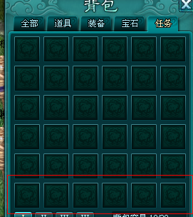
 |  |  | 已解决
2 | 任务没有包裹栏
已解决

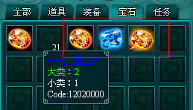
3 | 宝石排列顺序不当（有点整理键之后） | 预期结果
已解决 |  | 二级》一级 | 结论：图片相同而已 排序没问题

4 | 在商城买的绿色装备，进了背包变成蓝色 | 预期结果
 |  | 颜色不变 | 已修改
已解决

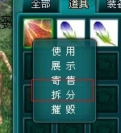
5 | 无法拆分的物品，点击拆分提示玩家 |  | 结论：提示留着后面统一加
已解决

6 | 商城买的绑定物品和非绑定物品无区分，并叠加在一起

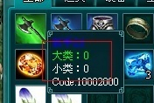
7 | 给物品的说明加上绑定和未绑定性质 |  | 已添加
已解决

8 | 未开发格子，点击提示玩家：快速购买包裹，如背包有包裹给玩家自动使用包裹

已解决9 | 背包满时，继续购买未有提示 | 预期结果 | 结论：提示留着后面统一加
 |  | 点击购买提示玩家：背包已满，无法获得该物品

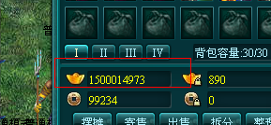
10 | 单个货币最高持有量为999999999，超过时邮件提示玩家
 |  |  | 结论：等邮件弄好 | 不属于背包

已解决11 | 可连续点击整理按钮 | 预期结果
 |  | 点击整理后，按钮变为灰色，冷却时间倒计时10秒 |  |  | 已修改

12 | 未完成功能：包裹，寄售，展示，出售，摆摊，评分等功能键

